標準文件
畫面風格和範例圖
場景和畫風 - 目前佩君正在進行… 史萊姆設計 - 目前曉芸正在進行…

心智圖
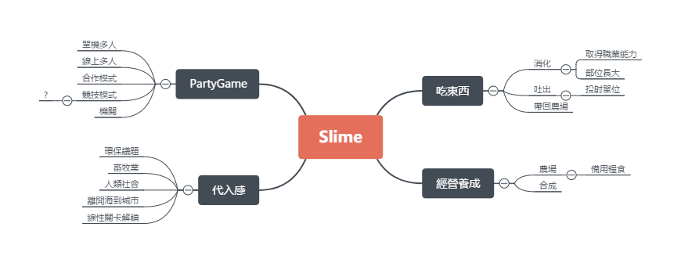

遊戲類型
2D 橫向卷軸 PartyGame

遊戲機制
合作關卡制 & 對抗關卡制

遊戲大綱
史萊姆侵略人類的劇情來引出輕度的背景代入感，關卡內的玩法吃東西特性和合作通關，關卡外的玩法則是利用關卡內取得的物品來做經營養成。

銷售相關
Steam首發(6 ~ 9月) 8.99 ~ 13.99 美金 Android - 未定 IOS - 未定

劇情
劇情確定，環保議題，睿庭思考中zzz…

操作方式
A←：左 D→：右 W↑Space：跳(待討論) S↓：蹲(待討論) E：吐出(待討論)

主要玩法：吃
目前有的元素有： 碰到直接吞Or要有吞的操作 拋物線吐出來跟朋友或機關互動 消化後取得物品 消化後史萊姆獲得成長 消化後史萊姆獲得(職業?)特性並且更換外觀 詠翔打水晶之心中…(還有爐石戰記)

專案狀態：
Protype測試中 等待建立正式專案…

參考資料
海洋汙染 | 核汙染 | 畜牧業
垃圾汙染 - 海邊或河流沖入海中的廢棄物導致生物的誤食、困住等 液體汙染 - 漏油、違法排放有毒液體、重金屬汙染等進入大海中，導致生物死亡、突變、賀爾蒙錯亂等 氣體污染 - 輻射塵等可溶於水等氣體，透過大氣進入海洋而造成類似於液體污染的問題 工程污染 - 探測、開採及海底工程時，因處置不當、設備不周、意外致使油、天然氣、泥漿外洩等 | 輻射汙染 - 受影響的生物會提升癌症和遺傳變異的機率 核子戰爭 - 大規模碳化、飢荒、極寒、高達一半的全球臭氧損失等 | 能量來源、備用器官來源、食物來源、進化實驗、娛樂來源、洩慾來源、表本收集、奴隸來源、戰爭用途、寵物

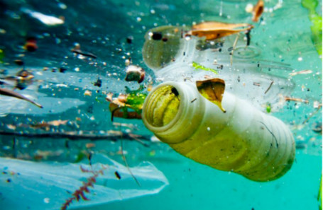 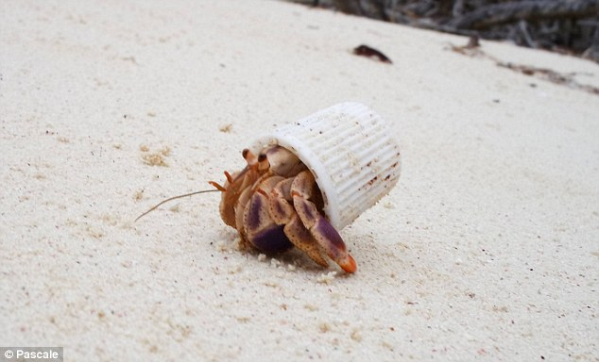 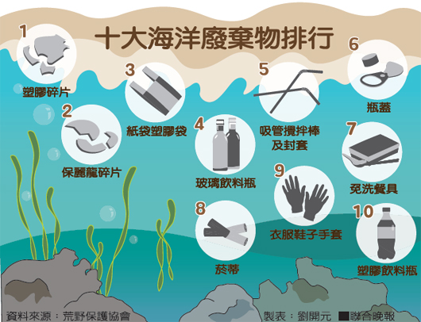 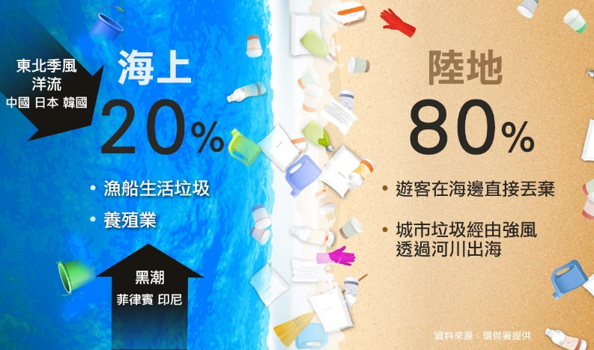 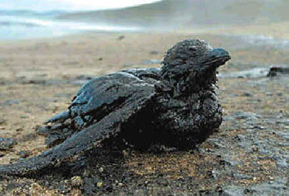 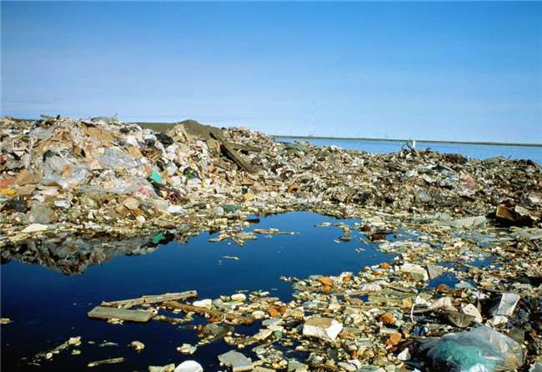 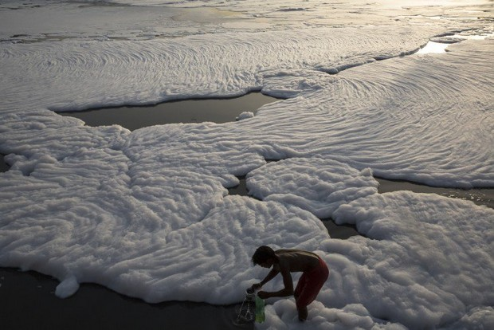 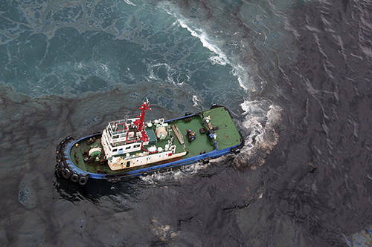 | 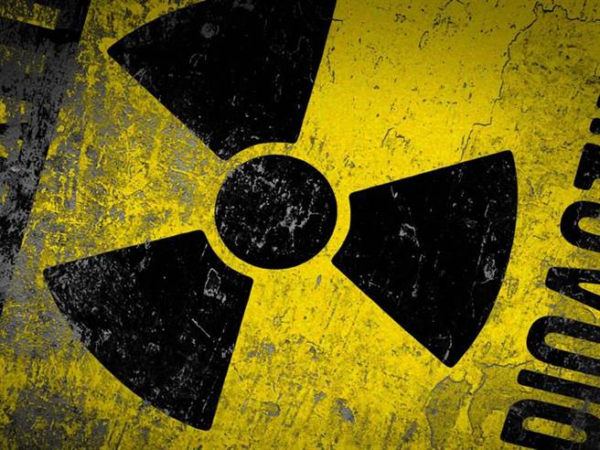 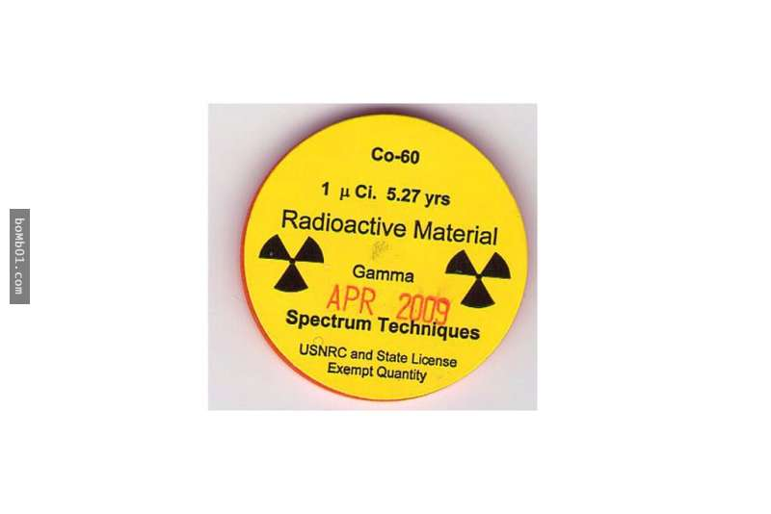 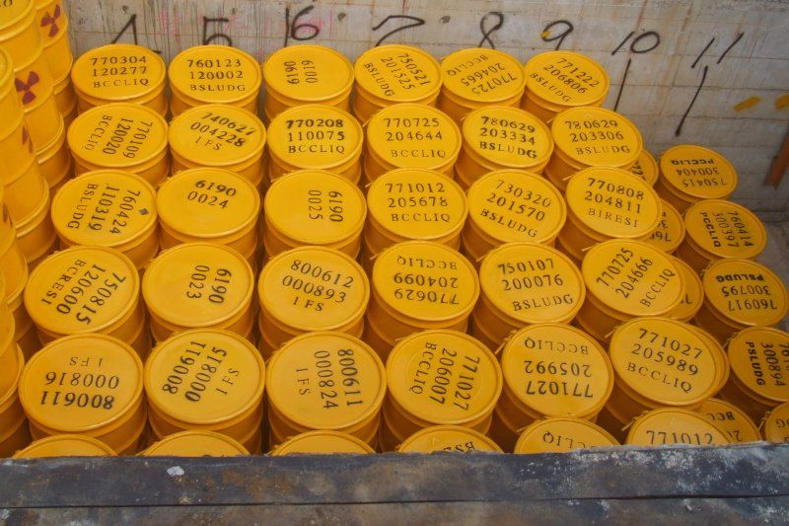 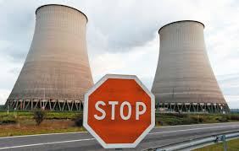 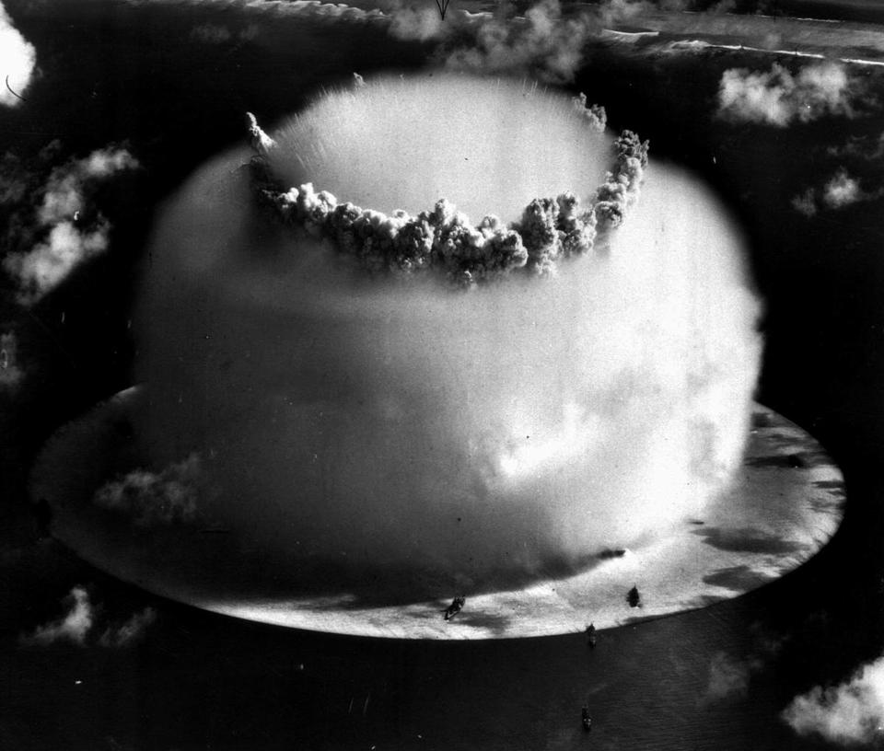 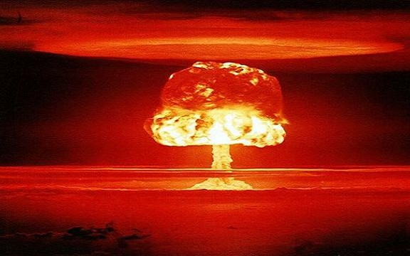 汙染太噁心不想放，只放一些核能代表性的 自己Google吧= =… | 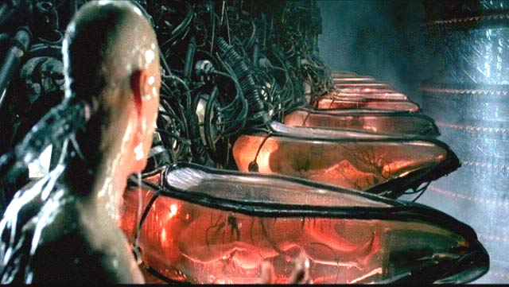 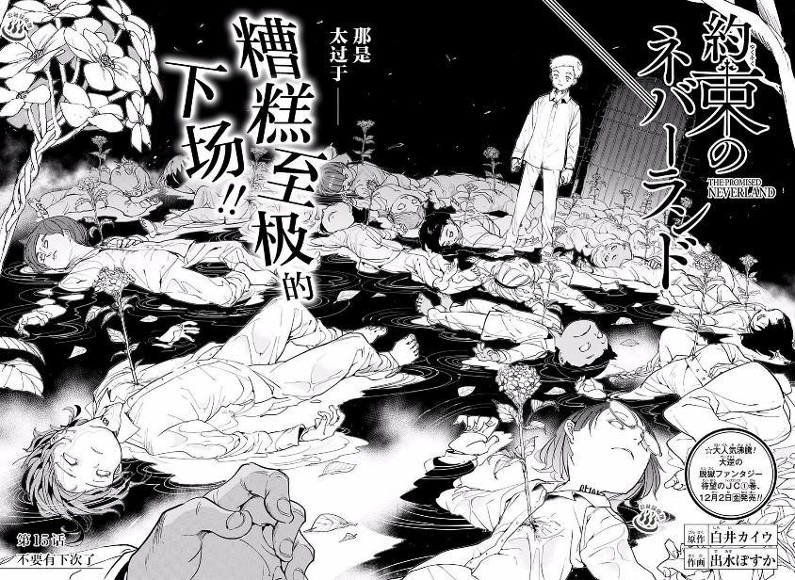 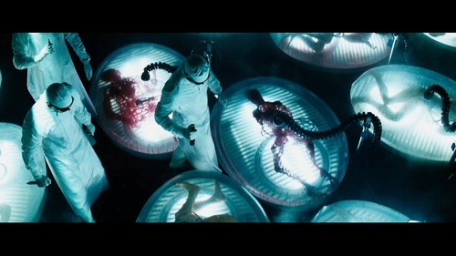 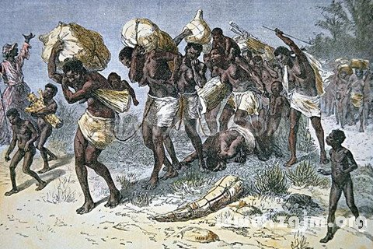 差不多噁心放些比較好接受的

